イベント表示イメージ
■顧客側イベント予約機能利用設定別のイベント表示イメージ（確認会を対象にした場合の表示／郵送直後の表示）
利用する
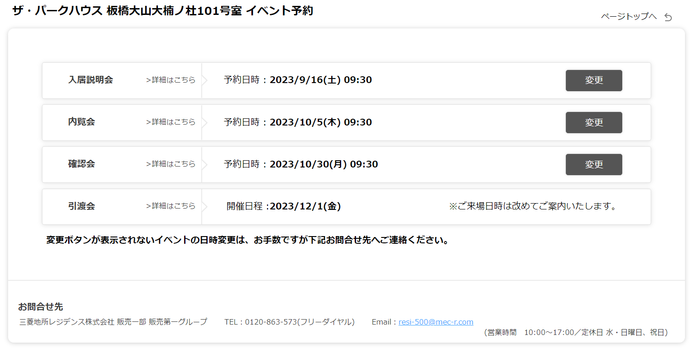

 | お客様で自由に変更ができる

予約日時は表示するがオンライン予約変更は受け付けない

日程変更は内覧会にて承ります。
 | 予約日時は表示されるが、お客様側での変更はできない。

開催日程のみ表示しオンライン予約変更は受け付けない
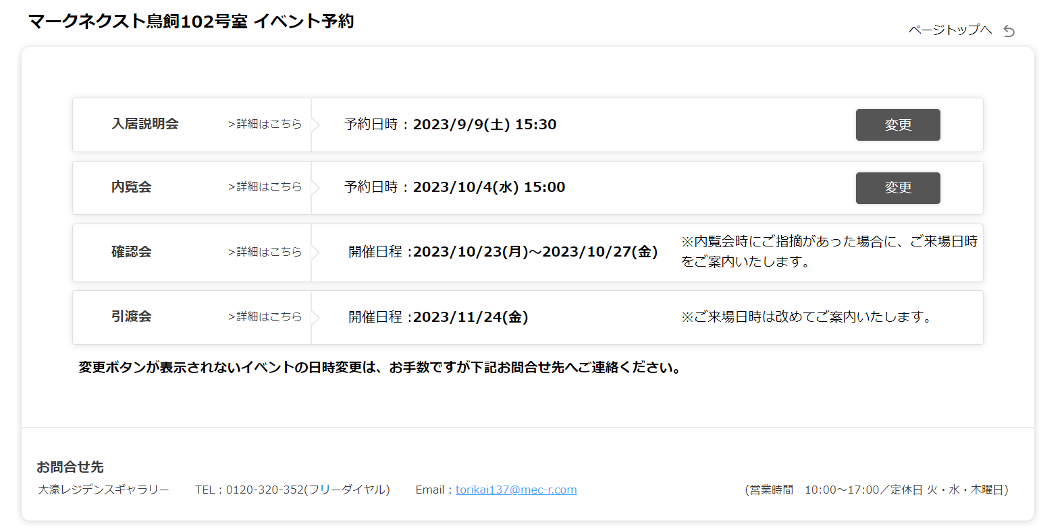

 | 期間のみ表示し、指摘があったお客様にのみ個別案内

イベントを一切表示しない
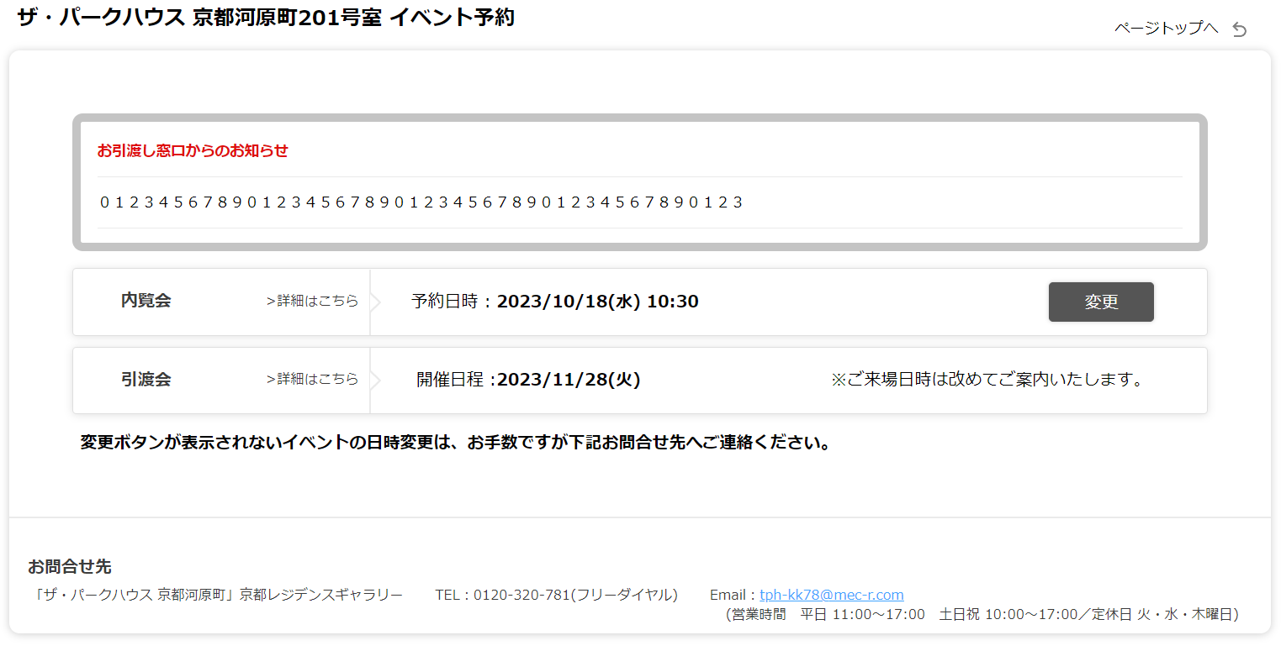

 | 表示自体を行わない。

No.5＿契約者【データ】
 |  |  |  | 1 | 4 | 5 | 13 | 14 | 15 | 16 | 17 | 18 | 19 | 20 | 21 | 22 | 23 | 24 | 25 | 26 | 27 | 28 | 29 | 30 | 31 | 32
NO | 発送 | ランク | 状況 | 部屋 番号 | 契約者③ | 契約者④ | 金融機関名１ | 借入会案内日 金消会案内日 | 借入時間 金消時間 | さわらない | 金融機関名 ２ | 借入会案内日？ 金消会案内日？ | 借入時間？ 金消時間？ | 内覧会案内日 | 内覧時間 | さわらない | 確認会案内日 | 確認時間 | さわらない | 引渡会 | 引渡時間 | さわらない | 複数住戸契約 | 引渡会１４時以降のみ予約可 | 内覧会割当枠 | 確認会割当枠 | リマインドメール送信不可
1 |  |  |  | 101 |  |  | 入居説明会 | 2024-03-30 | 10:00:00 | 2024-03-30 10:00:00 |  |  |  | 2024-04-15 | 10:00:00 | 2024-04-15 10:00:00 | 2024-05-09 | 9:00:00 | 2024-05-09 09:00:00
2 |  |  |  | 102 |  |  | 入居説明会 | 2024-03-30 | 10:00:00 | 2024-03-30 10:00:00 |  |  |  | 2024-04-16 | 10:00:00 | 2024-04-16 10:00:00 | 2024-05-09 | 10:00:00 | 2024-05-09 10:00:00
・AF列までは、既存書式からのコピペ（値貼り付け）でOKです。
・AG列移行を手入力で対応願います。
3 |  |  |  | 103 |  |  | 入居説明会 | 2024-03-30 | 10:00:00 | 2024-03-30 10:00:00 |  |  |  | 2024-04-17 | 9:00:00 | 2024-04-17 09:00:00 | 2024-05-10 | 10:00:00 | 2024-05-10 10:00:00
4 |  |  |  | 201 |  |  | 入居説明会 | 2024-03-30 | 10:00:00 | 2024-03-30 10:00:00 |  |  |  | 2024-04-18 | 10:00:00 | 2024-04-18 10:00:00 | 2024-05-10 | 9:00:00 | 2024-05-10 09:00:00
5 |  |  |  | 202 |  |  | 入居説明会 | 2024-03-30 | 10:00:00 | 2024-03-30 10:00:00 |  |  |  | 2024-04-19 | 10:00:00 | 2024-04-19 10:00:00 | 2024-05-11 | 13:00:00 | 2024-05-11 13:00:00
6 |  |  |  | 203 |  |  | 入居説明会 | 2024-03-30 | 10:00:00 | 2024-03-30 10:00:00 |  |  |  | 2024-04-15 | 10:00:00 | 2024-04-15 10:00:00 | 2024-05-09 | 13:00:00 | 2024-05-09 13:00:00
7 |  |  |  | 204 |  |  | 入居説明会 | 2024-03-30 | 10:00:00 | 2024-03-30 10:00:00 |  |  |  | 2024-04-16 | 10:00:00 | 2024-04-16 10:00:00 | 2024-05-09 | 14:00:00 | 2024-05-09 14:00:00
8 |  |  |  | 205 |  |  | 入居説明会 | 2024-03-30 | 10:00:00 | 2024-03-30 10:00:00 |  |  |  | 2024-04-17 | 10:00:00 | 2024-04-17 10:00:00 | 2024-05-10 | 15:00:00 | 2024-05-10 15:00:00
■金融機関名は全てのシートで、全く同じにすること。（半角全角/スペース有無等）
■ﾌﾗｯﾄ35 ﾌﾟﾗｽの場合、
①金融機関１にイオン銀行 ﾌﾗｯﾄ35を選択
②金融機関２でイオン銀行 ﾌﾟﾗｽを選択
持ち物コメントをフラットで飛ばすため。
■金融機関２の分を、全体の人数には入れたくない場合、
該当の金融機関は、8～10の黄色網掛けセルにする
9 |  |  |  | 206 |  |  | 入居説明会 | 2024-03-30 | 10:00:00 | 2024-03-30 10:00:00 |  |  |  | 2024-04-15 | 9:00:00 | 2024-04-15 09:00:00 | 2024-05-09 | 13:00:00 | 2024-05-09 13:00:00
10 |  |  |  | 207 |  |  | 入居説明会 | 2024-03-30 | 10:00:00 | 2024-03-30 10:00:00 |  |  |  | 2024-04-16 | 9:00:00 | 2024-04-16 09:00:00 | 2024-05-09 | 14:00:00 | 2024-05-09 14:00:00
11 |  |  |  | 208 |  |  | 入居説明会 | 2024-03-30 | 14:00:00 | 2024-03-30 14:00:00 |  |  |  | 2024-04-17 | 13:00:00 | 2024-04-17 13:00:00 | 2024-05-10 | 14:00:00 | 2024-05-10 14:00:00
12 |  |  |  | 301 |  |  | 入居説明会 | 2024-03-30 | 10:00:00 | 2024-03-30 10:00:00 |  |  |  | 2024-04-19 | 10:00:00 | 2024-04-19 10:00:00 | 2024-05-11 | 11:00:00 | 2024-05-11 11:00:00
13 |  |  |  | 302 |  |  | 入居説明会 | 2024-03-30 | 10:00:00 | 2024-03-30 10:00:00 |  |  |  | 2024-04-15 | 10:00:00 | 2024-04-15 10:00:00 | 2024-05-09 | 9:00:00 | 2024-05-09 09:00:00
14 |  |  |  | 303 |  |  | 入居説明会 | 2024-03-30 | 10:00:00 | 2024-03-30 10:00:00 |  |  |  | 2024-04-16 | 10:00:00 | 2024-04-16 10:00:00 | 2024-05-09 | 10:00:00 | 2024-05-09 10:00:00
15 |  |  |  | 304 |  |  | 入居説明会 | 2024-03-31 | 14:00:00 | 2024-03-31 14:00:00 |  |  |  | 2024-04-19 | 14:00:00 | 2024-04-19 14:00:00 | 2024-05-10 | 15:00:00 | 2024-05-10 15:00:00
16 |  |  |  | 305 |  |  | 入居説明会 | 2024-03-30 | 10:00:00 | 2024-03-30 10:00:00 |  |  |  | 2024-04-18 | 9:00:00 | 2024-04-18 09:00:00 | 2024-05-10 | 11:00:00 | 2024-05-10 11:00:00
17 |  |  |  | 306 |  |  | 入居説明会 | 2024-03-30 | 14:00:00 | 2024-03-30 14:00:00 |  |  |  | 2024-04-18 | 13:00:00 | 2024-04-18 13:00:00 | 2024-05-10 | 13:00:00 | 2024-05-10 13:00:00
18 |  |  |  | 307 |  |  | 入居説明会 | 2024-03-30 | 10:00:00 | 2024-03-30 10:00:00 |  |  |  | 2024-04-19 | 9:00:00 | 2024-04-19 09:00:00 | 2024-05-11 | 14:00:00 | 2024-05-11 14:00:00
19 |  |  |  | 308 |  |  | 入居説明会 | 2024-03-30 | 14:00:00 | 2024-03-30 14:00:00 |  |  |  | 2024-04-15 | 13:00:00 | 2024-04-15 13:00:00 | 2024-05-09 | 13:00:00 | 2024-05-09 13:00:00
20 |  |  |  | 401 |  |  | 入居説明会 | 2024-03-30 | 10:00:00 | 2024-03-30 10:00:00 |  |  |  | 2024-04-15 | 9:00:00 | 2024-04-15 09:00:00 | 2024-05-09 | 14:00:00 | 2024-05-09 14:00:00
21 |  |  |  | 402 |  |  | 入居説明会 | 2024-03-30 | 10:00:00 | 2024-03-30 10:00:00 |  |  |  | 2024-04-16 | 13:00:00 | 2024-04-16 13:00:00 | 2024-05-09 | 15:00:00 | 2024-05-09 15:00:00
22 |  |  |  | 403 |  |  | 入居説明会 | 2024-03-30 | 10:00:00 | 2024-03-30 10:00:00 |  |  |  | 2024-04-17 | 10:00:00 | 2024-04-17 10:00:00 | 2024-05-10 | 9:00:00 | 2024-05-10 09:00:00
23 |  |  |  | 404 |  |  | 入居説明会 | 2024-03-30 | 10:00:00 | 2024-03-30 10:00:00 |  |  |  | 2024-04-18 | 10:00:00 | 2024-04-18 10:00:00 | 2024-05-10 | 15:00:00 | 2024-05-10 15:00:00
24 |  |  |  | 405 |  |  | 入居説明会 | 2024-03-30 | 10:00:00 | 2024-03-30 10:00:00 |  |  |  | 2024-04-19 | 10:00:00 | 2024-04-19 10:00:00 | 2024-05-11 | 10:00:00 | 2024-05-11 10:00:00
25 |  |  |  | 406 |  |  | 入居説明会 | 2024-03-30 | 10:00:00 | 2024-03-30 10:00:00 |  |  |  | 2024-04-16 | 9:00:00 | 2024-04-16 09:00:00 | 2024-05-09 | 13:00:00 | 2024-05-09 13:00:00
26 |  |  |  | 407 |  |  | 入居説明会 | 2024-03-30 | 10:00:00 | 2024-03-30 10:00:00 |  |  |  | 2024-04-17 | 9:00:00 | 2024-04-17 09:00:00 | 2024-05-10 | 11:00:00 | 2024-05-10 11:00:00
27 |  |  |  | 408 |  |  | 入居説明会 | 2024-03-30 | 10:00:00 | 2024-03-30 10:00:00 |  |  |  | 2024-04-18 | 9:00:00 | 2024-04-18 09:00:00 | 2024-05-10 | 13:00:00 | 2024-05-10 13:00:00
28 |  |  |  | 501 |  |  | 入居説明会 | 2024-03-31 | 10:00:00 | 2024-03-31 10:00:00 |  |  |  | 2024-04-16 | 14:00:00 | 2024-04-16 14:00:00 | 2024-05-09 | 14:00:00 | 2024-05-09 14:00:00
29 |  |  |  | 502 |  |  | 入居説明会 | 2024-03-31 | 10:00:00 | 2024-03-31 10:00:00 |  |  |  | 2024-04-17 | 14:00:00 | 2024-04-17 14:00:00 | 2024-05-10 | 9:00:00 | 2024-05-10 09:00:00
30 |  |  |  | 503 |  |  | 入居説明会 | 2024-03-31 | 10:00:00 | 2024-03-31 10:00:00 |  |  |  | 2024-04-18 | 10:00:00 | 2024-04-18 10:00:00 | 2024-05-10 | 14:00:00 | 2024-05-10 14:00:00
31 |  |  |  | 504 |  |  | 入居説明会 | 2024-03-31 | 10:00:00 | 2024-03-31 10:00:00 |  |  |  | 2024-04-19 | 13:00:00 | 2024-04-19 13:00:00 | 2024-05-11 | 9:00:00 | 2024-05-11 09:00:00
32 |  |  |  | 505 |  |  | 入居説明会 | 2024-03-31 | 10:00:00 | 2024-03-31 10:00:00 |  |  |  | 2024-04-15 | 14:00:00 | 2024-04-15 14:00:00 | 2024-05-09 | 11:00:00 | 2024-05-09 11:00:00
33 |  |  |  | 506 |  |  | 入居説明会 | 2024-03-31 | 10:00:00 | 2024-03-31 10:00:00 |  |  |  | 2024-04-19 | 9:00:00 | 2024-04-19 09:00:00 | 2024-05-11 | 13:00:00 | 2024-05-11 13:00:00
34 |  |  |  | 507 |  |  | 入居説明会 | 2024-03-31 | 10:00:00 | 2024-03-31 10:00:00 |  |  |  | 2024-04-16 | 9:00:00 | 2024-04-16 09:00:00 | 2024-05-09 | 13:00:00 | 2024-05-09 13:00:00
35 |  |  |  | 508 |  |  | 入居説明会 | 2024-03-31 | 10:00:00 | 2024-03-31 10:00:00 |  |  |  | 2024-04-15 | 9:00:00 | 2024-04-15 09:00:00 | 2024-05-09 | 14:00:00 | 2024-05-09 14:00:00
36 |  |  |  | 601 |  |  | 入居説明会 | 2024-03-31 | 10:00:00 | 2024-03-31 10:00:00 |  |  |  | 2024-04-17 | 14:00:00 | 2024-04-17 14:00:00 | 2024-05-10 | 11:00:00 | 2024-05-10 11:00:00
37 |  |  |  | 602 |  |  | 入居説明会 | 2024-03-31 | 10:00:00 | 2024-03-31 10:00:00 |  |  |  | 2024-04-18 | 13:00:00 | 2024-04-18 13:00:00 | 2024-05-10 | 15:00:00 | 2024-05-10 15:00:00
38 |  |  |  | 603 |  |  | 入居説明会 | 2024-03-31 | 10:00:00 | 2024-03-31 10:00:00 |  |  |  | 2024-04-19 | 13:00:00 | 2024-04-19 13:00:00 | 2024-05-11 | 9:00:00 | 2024-05-11 09:00:00
39 |  |  |  | 604 |  |  | 入居説明会 | 2024-03-31 | 10:00:00 | 2024-03-31 10:00:00 |  |  |  | 2024-04-15 | 13:00:00 | 2024-04-15 13:00:00 | 2024-05-09 | 9:00:00 | 2024-05-09 09:00:00
40 |  |  |  | 605 |  |  | 入居説明会 | 2024-03-31 | 10:00:00 | 2024-03-31 10:00:00 |  |  |  | 2024-04-16 | 13:00:00 | 2024-04-16 13:00:00 | 2024-05-09 | 10:00:00 | 2024-05-09 10:00:00
41 |  |  |  | 606 |  |  | 入居説明会 | 2024-03-31 | 10:00:00 | 2024-03-31 10:00:00 |  |  |  | 2024-04-17 | 9:00:00 | 2024-04-17 09:00:00 | 2024-05-10 | 13:00:00 | 2024-05-10 13:00:00
42 |  |  |  | 607 |  |  | 入居説明会 | 2024-03-31 | 10:00:00 | 2024-03-31 10:00:00 |  |  |  | 2024-04-18 | 9:00:00 | 2024-04-18 09:00:00 | 2024-05-10 | 14:00:00 | 2024-05-10 14:00:00
43 |  |  |  | 608 |  |  | 入居説明会 | 2024-03-31 | 10:00:00 | 2024-03-31 10:00:00 |  |  |  | 2024-04-19 | 9:00:00 | 2024-04-19 09:00:00 | 2024-05-11 | 14:00:00 | 2024-05-11 14:00:00
44 |  |  |  | 701 |  |  | 入居説明会 | 2024-03-31 | 10:00:00 | 2024-03-31 10:00:00 |  |  |  | 2024-04-18 | 14:00:00 | 2024-04-18 14:00:00 | 2024-05-10 | 9:00:00 | 2024-05-10 09:00:00
45 |  |  |  | 702 |  |  | 入居説明会 | 2024-03-31 | 10:00:00 | 2024-03-31 10:00:00 |  |  |  | 2024-04-17 | 10:00:00 | 2024-04-17 10:00:00 | 2024-05-10 | 10:00:00 | 2024-05-10 10:00:00
46 |  |  |  | 703 |  |  | 入居説明会 | 2024-03-31 | 10:00:00 | 2024-03-31 10:00:00 |  |  |  | 2024-04-15 | 14:00:00 | 2024-04-15 14:00:00 | 2024-05-09 | 11:00:00 | 2024-05-09 11:00:00
47 |  |  |  | 704 |  |  | 入居説明会 | 2024-03-31 | 10:00:00 | 2024-03-31 10:00:00 |  |  |  | 2024-04-16 | 14:00:00 | 2024-04-16 14:00:00 | 2024-05-09 | 9:00:00 | 2024-05-09 09:00:00
48 |  |  |  | 705 |  |  | 入居説明会 | 2024-03-31 | 10:00:00 | 2024-03-31 10:00:00 |  |  |  | 2024-04-17 | 13:00:00 | 2024-04-17 13:00:00 | 2024-05-10 | 10:00:00 | 2024-05-10 10:00:00
49 |  |  |  | 706 |  |  | 入居説明会 | 2024-03-31 | 10:00:00 | 2024-03-31 10:00:00 |  |  |  | 2024-04-15 | 9:00:00 | 2024-04-15 09:00:00 | 2024-05-09 | 15:00:00 | 2024-05-09 15:00:00
50 |  |  |  | 707 |  |  | 入居説明会 | 2024-03-31 | 10:00:00 | 2024-03-31 10:00:00 |  |  |  | 2024-04-16 | 9:00:00 | 2024-04-16 09:00:00 | 2024-05-09 | 14:00:00 | 2024-05-09 14:00:00
51 |  |  |  | 708 |  |  |  |  |  |  |  |  |  | 2024-04-17 | 9:00:00 | 2024-04-17 09:00:00 | 2024-05-10 | 11:00:00 | 2024-05-10 11:00:00
52 |  |  |  | 801 |  |  | 入居説明会 | 2024-03-31 | 10:00:00 | 2024-03-31 10:00:00 |  |  |  | 2024-04-19 | 13:00:00 | 2024-04-19 13:00:00 | 2024-05-11 | 15:00:00 | 2024-05-11 15:00:00
53 |  |  |  | 802 |  |  | 入居説明会 | 2024-03-31 | 10:00:00 | 2024-03-31 10:00:00 |  |  |  | 2024-04-15 | 13:00:00 | 2024-04-15 13:00:00 | 2024-05-09 | 9:00:00 | 2024-05-09 09:00:00
54 |  |  |  | 803 |  |  | 入居説明会 | 2024-03-31 | 10:00:00 | 2024-03-31 10:00:00 |  |  |  | 2024-04-16 | 13:00:00 | 2024-04-16 13:00:00 | 2024-05-09 | 10:00:00 | 2024-05-09 10:00:00
55 |  |  |  | 804 |  |  | 入居説明会 | 2024-03-31 | 10:00:00 | 2024-03-31 10:00:00 |  |  |  | 2024-04-17 | 13:00:00 | 2024-04-17 13:00:00 | 2024-05-10 | 10:00:00 | 2024-05-10 10:00:00
56 |  |  |  | 805 |  |  | 入居説明会 | 2024-03-30 | 10:00:00 | 2024-03-30 10:00:00 |  |  |  | 2024-04-18 | 13:00:00 | 2024-04-18 13:00:00 | 2024-05-10 | 9:00:00 | 2024-05-10 09:00:00
57 |  |  |  | 806 |  |  | 入居説明会 | 2024-03-30 | 10:00:00 | 2024-03-30 10:00:00 |  |  |  | 2024-04-18 | 9:00:00 | 2024-04-18 09:00:00 | 2024-05-10 | 13:00:00 | 2024-05-10 13:00:00
58 |  |  |  | 807 |  |  | 入居説明会 | 2024-03-30 | 10:00:00 | 2024-03-30 10:00:00 |  |  |  | 2024-04-19 | 9:00:00 | 2024-04-19 09:00:00 | 2024-05-11 | 11:00:00 | 2024-05-11 11:00:00
59 |  |  |  | 808 |  |  |  |  |  |  |  |  |  | 2024-04-15 | 9:00:00 | 2024-04-15 09:00:00 | 2024-05-09 | 11:00:00 | 2024-05-09 11:00:00
60 |  |  |  | 901 |  |  | 入居説明会 | 2024-03-30 | 14:00:00 | 2024-03-30 14:00:00 |  |  |  | 2024-04-15 | 14:00:00 | 2024-04-15 14:00:00 | 2024-05-09 | 13:00:00 | 2024-05-09 13:00:00
61 |  |  |  | 902 |  |  | 入居説明会 | 2024-03-30 | 14:00:00 | 2024-03-30 14:00:00 |  |  |  | 2024-04-16 | 14:00:00 | 2024-04-16 14:00:00 | 2024-05-09 | 9:00:00 | 2024-05-09 09:00:00
62 |  |  |  | 903 |  |  | 入居説明会 | 2024-03-30 | 14:00:00 | 2024-03-30 14:00:00 |  |  |  | 2024-04-17 | 14:00:00 | 2024-04-17 14:00:00 | 2024-05-10 | 10:00:00 | 2024-05-10 10:00:00
63 |  |  |  | 904 |  |  | 入居説明会 | 2024-03-30 | 14:00:00 | 2024-03-30 14:00:00 |  |  |  | 2024-04-18 | 13:00:00 | 2024-04-18 13:00:00 | 2024-05-10 | 14:00:00 | 2024-05-10 14:00:00
64 |  |  |  | 905 |  |  | 入居説明会 | 2024-03-30 | 14:00:00 | 2024-03-30 14:00:00 |  |  |  | 2024-04-19 | 13:00:00 | 2024-04-19 13:00:00 | 2024-05-11 | 15:00:00 | 2024-05-11 15:00:00
65 |  |  |  | 906 |  |  | 入居説明会 | 2024-03-30 | 14:00:00 | 2024-03-30 14:00:00 |  |  |  | 2024-04-16 | 9:00:00 | 2024-04-16 09:00:00 | 2024-05-09 | 11:00:00 | 2024-05-09 11:00:00
66 |  |  |  | 907 |  |  | 入居説明会 | 2024-03-30 | 14:00:00 | 2024-03-30 14:00:00 |  |  |  | 2024-04-17 | 9:00:00 | 2024-04-17 09:00:00 | 2024-05-10 | 11:00:00 | 2024-05-10 11:00:00
67 |  |  |  | 908 |  |  | 入居説明会 | 2024-03-30 | 14:00:00 | 2024-03-30 14:00:00 |  |  |  | 2024-04-18 | 9:00:00 | 2024-04-18 09:00:00 | 2024-05-10 | 14:00:00 | 2024-05-10 14:00:00
68 |  |  |  | 1001 |  |  | 入居説明会 | 2024-03-30 | 14:00:00 | 2024-03-30 14:00:00 |  |  |  | 2024-04-16 | 13:00:00 | 2024-04-16 13:00:00 | 2024-05-09 | 10:00:00 | 2024-05-09 10:00:00
69 |  |  |  | 1002 |  |  | 入居説明会 | 2024-03-30 | 14:00:00 | 2024-03-30 14:00:00 |  |  |  | 2024-04-17 | 13:00:00 | 2024-04-17 13:00:00 | 2024-05-10 | 9:00:00 | 2024-05-10 09:00:00
70 |  |  |  | 1003 |  |  | 入居説明会 | 2024-03-30 | 14:00:00 | 2024-03-30 14:00:00 |  |  |  | 2024-04-18 | 14:00:00 | 2024-04-18 14:00:00 | 2024-05-10 | 11:00:00 | 2024-05-10 11:00:00
71 |  |  |  | 1004 |  |  | 入居説明会 | 2024-03-30 | 14:00:00 | 2024-03-30 14:00:00 |  |  |  | 2024-04-19 | 14:00:00 | 2024-04-19 14:00:00 | 2024-05-11 | 10:00:00 | 2024-05-11 10:00:00
72 |  |  |  | 1005 |  |  | 入居説明会 | 2024-03-30 | 14:00:00 | 2024-03-30 14:00:00 |  |  |  | 2024-04-15 | 13:00:00 | 2024-04-15 13:00:00 | 2024-05-09 | 11:00:00 | 2024-05-09 11:00:00
73 |  |  |  | 1006 |  |  | 入居説明会 | 2024-03-30 | 14:00:00 | 2024-03-30 14:00:00 |  |  |  | 2024-04-19 | 9:00:00 | 2024-04-19 09:00:00 | 2024-05-11 | 13:00:00 | 2024-05-11 13:00:00
74 |  |  |  | 1007 |  |  | 入居説明会 | 2024-03-30 | 14:00:00 | 2024-03-30 14:00:00 |  |  |  | 2024-04-15 | 9:00:00 | 2024-04-15 09:00:00 | 2024-05-09 | 15:00:00 | 2024-05-09 15:00:00
75 |  |  |  | 1008 |  |  |  |  |  |  |  |  |  | 2024-04-16 | 9:00:00 | 2024-04-16 09:00:00 | 2024-05-09 | 14:00:00 | 2024-05-09 14:00:00
76 |  |  |  | 1101 |  |  | 入居説明会 | 2024-03-30 | 14:00:00 | 2024-03-30 14:00:00 |  |  |  | 2024-04-17 | 14:00:00 | 2024-04-17 14:00:00 | 2024-05-10 | 10:00:00 | 2024-05-10 10:00:00
77 |  |  |  | 1102 |  |  | 入居説明会 | 2024-03-30 | 14:00:00 | 2024-03-30 14:00:00 |  |  |  | 2024-04-18 | 13:00:00 | 2024-04-18 13:00:00 | 2024-05-10 | 13:00:00 | 2024-05-10 13:00:00
78 |  |  |  | 1103 |  |  | 入居説明会 | 2024-03-30 | 14:00:00 | 2024-03-30 14:00:00 |  |  |  | 2024-04-19 | 13:00:00 | 2024-04-19 13:00:00 | 2024-05-11 | 14:00:00 | 2024-05-11 14:00:00
79 |  |  |  | 1104 |  |  | 入居説明会 | 2024-03-30 | 14:00:00 | 2024-03-30 14:00:00 |  |  |  | 2024-04-15 | 14:00:00 | 2024-04-15 14:00:00 | 2024-05-09 | 15:00:00 | 2024-05-09 15:00:00
80 |  |  |  | 1105 |  |  | 入居説明会 | 2024-03-30 | 14:00:00 | 2024-03-30 14:00:00 |  |  |  | 2024-04-16 | 13:00:00 | 2024-04-16 13:00:00 | 2024-05-09 | 9:00:00 | 2024-05-09 09:00:00
81 |  |  |  | 1106 |  |  | 入居説明会 | 2024-03-30 | 14:00:00 | 2024-03-30 14:00:00 |  |  |  | 2024-04-17 | 9:00:00 | 2024-04-17 09:00:00 | 2024-05-10 | 13:00:00 | 2024-05-10 13:00:00
82 |  |  |  | 1107 |  |  | 入居説明会 | 2024-03-31 | 14:00:00 | 2024-03-31 14:00:00 |  |  |  | 2024-04-18 | 9:00:00 | 2024-04-18 09:00:00 | 2024-05-10 | 14:00:00 | 2024-05-10 14:00:00
83 |  |  |  | 1108 |  |  |  |  |  |  |  |  |  | 2024-04-16 | 14:00:00 | 2024-04-16 14:00:00 | 2024-05-09 | 10:00:00 | 2024-05-09 10:00:00
84 |  |  |  | 1201 |  |  | 入居説明会 | 2024-03-31 | 14:00:00 | 2024-03-31 14:00:00 |  |  |  | 2024-04-18 | 14:00:00 | 2024-04-18 14:00:00 | 2024-05-10 | 9:00:00 | 2024-05-10 09:00:00
85 |  |  |  | 1202 |  |  | 入居説明会 | 2024-03-31 | 14:00:00 | 2024-03-31 14:00:00 |  |  |  | 2024-04-15 | 13:00:00 | 2024-04-15 13:00:00 | 2024-05-09 | 10:00:00 | 2024-05-09 10:00:00
86 |  |  |  | 1203 |  |  | 入居説明会 | 2024-03-31 | 14:00:00 | 2024-03-31 14:00:00 |  |  |  | 2024-04-19 | 14:00:00 | 2024-04-19 14:00:00 | 2024-05-11 | 11:00:00 | 2024-05-11 11:00:00
87 |  |  |  | 1204 |  |  | 入居説明会 | 2024-03-31 | 14:00:00 | 2024-03-31 14:00:00 |  |  |  | 2024-04-16 | 14:00:00 | 2024-04-16 14:00:00 | 2024-05-09 | 11:00:00 | 2024-05-09 11:00:00
88 |  |  |  | 1205 |  |  | 入居説明会 | 2024-03-31 | 14:00:00 | 2024-03-31 14:00:00 |  |  |  | 2024-04-17 | 14:00:00 | 2024-04-17 14:00:00 | 2024-05-10 | 11:00:00 | 2024-05-10 11:00:00
89 |  |  |  | 1206 |  |  | 入居説明会 | 2024-03-31 | 14:00:00 | 2024-03-31 14:00:00 |  |  |  | 2024-04-15 | 10:00:00 | 2024-04-15 10:00:00 | 2024-05-09 | 13:00:00 | 2024-05-09 13:00:00
90 |  |  |  | 1207 |  |  | 入居説明会 | 2024-03-31 | 14:00:00 | 2024-03-31 14:00:00 |  |  |  | 2024-04-16 | 10:00:00 | 2024-04-16 10:00:00 | 2024-05-09 | 14:00:00 | 2024-05-09 14:00:00
91 |  |  |  | 1208 |  |  | 入居説明会 | 2024-03-31 | 14:00:00 | 2024-03-31 14:00:00 |  |  |  | 2024-04-17 | 10:00:00 | 2024-04-17 10:00:00 | 2024-05-10 | 13:00:00 | 2024-05-10 13:00:00
92 |  |  |  | 1301 |  |  | 入居説明会 | 2024-03-31 | 14:00:00 | 2024-03-31 14:00:00 |  |  |  | 2024-04-19 | 14:00:00 | 2024-04-19 14:00:00 | 2024-05-11 | 9:00:00 | 2024-05-11 09:00:00
93 |  |  |  | 1302 |  |  | 入居説明会 | 2024-03-31 | 14:00:00 | 2024-03-31 14:00:00 |  |  |  | 2024-04-15 | 14:00:00 | 2024-04-15 14:00:00 | 2024-05-09 | 15:00:00 | 2024-05-09 15:00:00
94 |  |  |  | 1303 |  |  | 入居説明会 | 2024-03-31 | 14:00:00 | 2024-03-31 14:00:00 |  |  |  | 2024-04-16 | 13:00:00 | 2024-04-16 13:00:00 | 2024-05-09 | 10:00:00 | 2024-05-09 10:00:00
95 |  |  |  | 1304 |  |  | 入居説明会 | 2024-03-31 | 14:00:00 | 2024-03-31 14:00:00 |  |  |  | 2024-04-17 | 13:00:00 | 2024-04-17 13:00:00 | 2024-05-10 | 14:00:00 | 2024-05-10 14:00:00
96 |  |  |  | 1305 |  |  | 入居説明会 | 2024-03-31 | 14:00:00 | 2024-03-31 14:00:00 |  |  |  | 2024-04-18 | 14:00:00 | 2024-04-18 14:00:00 | 2024-05-10 | 10:00:00 | 2024-05-10 10:00:00
97 |  |  |  | 1306 |  |  | 入居説明会 | 2024-03-31 | 14:00:00 | 2024-03-31 14:00:00 |  |  |  | 2024-04-18 | 10:00:00 | 2024-04-18 10:00:00 | 2024-05-10 | 15:00:00 | 2024-05-10 15:00:00
98 |  |  |  | 1307 |  |  | 入居説明会 | 2024-03-31 | 14:00:00 | 2024-03-31 14:00:00 |  |  |  | 2024-04-19 | 9:00:00 | 2024-04-19 09:00:00 | 2024-05-11 | 13:00:00 | 2024-05-11 13:00:00
99 |  |  |  | 1308 |  |  |  |  |  |  |  |  |  | 2024-04-15 | 10:00:00 | 2024-04-15 10:00:00 | 2024-05-09 | 13:00:00 | 2024-05-09 13:00:00
100 |  |  |  | 1401 |  |  | 入居説明会 | 2024-03-31 | 14:00:00 | 2024-03-31 14:00:00 |  |  |  | 2024-04-15 | 13:00:00 | 2024-04-15 13:00:00 | 2024-05-09 | 9:00:00 | 2024-05-09 09:00:00
101 |  |  |  | 1402 |  |  | 入居説明会 | 2024-03-31 | 14:00:00 | 2024-03-31 14:00:00 |  |  |  | 2024-04-19 | 10:00:00 | 2024-04-19 10:00:00 | 2024-05-11 | 9:00:00 | 2024-05-11 09:00:00
102 |  |  |  | 1403 |  |  | 入居説明会 | 2024-03-31 | 14:00:00 | 2024-03-31 14:00:00 |  |  |  | 2024-04-17 | 13:00:00 | 2024-04-17 13:00:00 | 2024-05-10 | 9:00:00 | 2024-05-10 09:00:00
103 |  |  |  | 1404 |  |  | 入居説明会 | 2024-03-31 | 14:00:00 | 2024-03-31 14:00:00 |  |  |  | 2024-04-18 | 13:00:00 | 2024-04-18 13:00:00 | 2024-05-10 | 13:00:00 | 2024-05-10 13:00:00
104 |  |  |  | 1405 |  |  | 入居説明会 | 2024-03-31 | 14:00:00 | 2024-03-31 14:00:00 |  |  |  | 2024-04-19 | 13:00:00 | 2024-04-19 13:00:00 | 2024-05-11 | 10:00:00 | 2024-05-11 10:00:00
105 |  |  |  | 1406 |  |  | 入居説明会 | 2024-03-31 | 14:00:00 | 2024-03-31 14:00:00 |  |  |  | 2024-04-16 | 10:00:00 | 2024-04-16 10:00:00 | 2024-05-09 | 11:00:00 | 2024-05-09 11:00:00
106 |  |  |  | 1407 |  |  | 入居説明会 | 2024-03-31 | 14:00:00 | 2024-03-31 14:00:00 |  |  |  | 2024-04-17 | 10:00:00 | 2024-04-17 10:00:00 | 2024-05-10 | 14:00:00 | 2024-05-10 14:00:00
107 |  |  |  | 1408 |  |  | 入居説明会 | 2024-03-31 | 14:00:00 | 2024-03-31 14:00:00 |  |  |  | 2024-04-18 | 10:00:00 | 2024-04-18 10:00:00 | 2024-05-10 | 10:00:00 | 2024-05-10 10:00:00
* | * |  |  |  |  |  |  |  |  |  | * | * | * | * | * | * | * | * | * |  |  | * | * | * | * | *

